Hoja de Control

 | <Nombre Proyecto>
 | Recolección de Información

HOJA DE CONTROL

Organismo | SENA- Servicio Nacional de Aprendizaje
Proyecto | JF AGENCY
Entregable | Recolección de Información
Autor | LEYMOR DEL SUR
Versión / Edición | 0100 |  | Fecha Versión | 15/12/2021
Aprobado Por | EDWIN ALBEIRO RAMOS VILLAMIL |  | Fecha Aprobación | DD/MM/AAAA
 |  |  | Nº Total de Páginas | 7

REGISTRO DE CAMBIOS |  |  |  |  | SI

Versión | Causa del cambio | Responsable del cambio |  | Fecha del cambio
0100 | Creación del proyecto | Frank Estneider Barrios Casilimas |  | 15/12/2021

CONTROL DE DISTRIBUCIÓN

Nombre y Apellidos
Frank Estneider Barrios Casilimas
Joham Stiwart Rubio Cuellar
Johan Eduardo Luna Parrado

Instrumentos
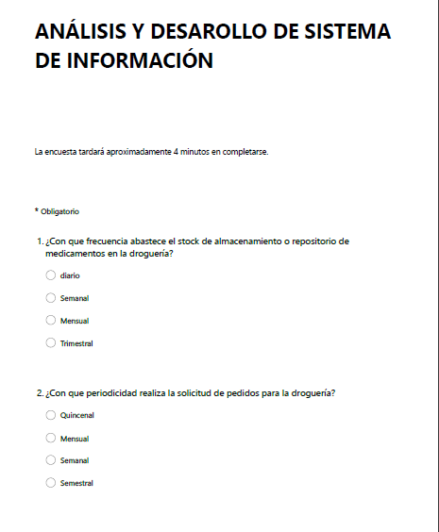
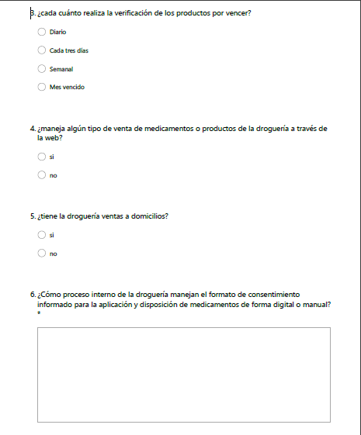
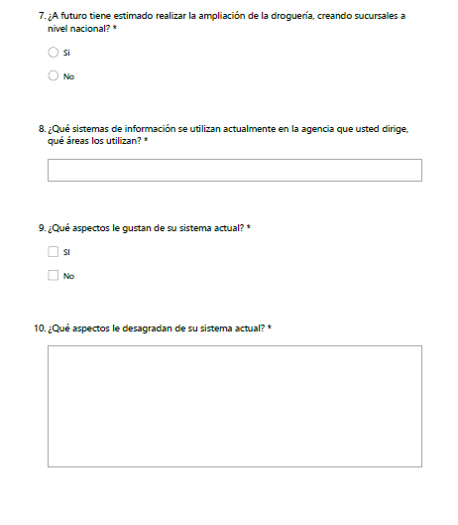
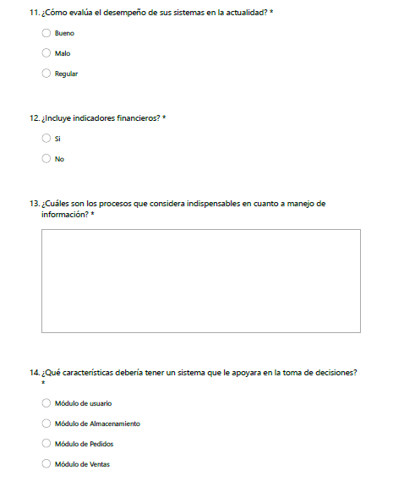
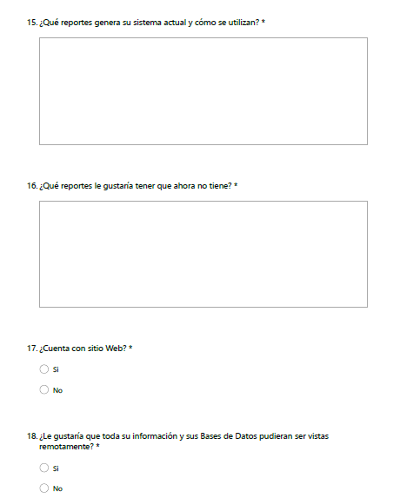
<Nombre Proyecto>
Instrumentos de Recolección

Reportes Gráficos
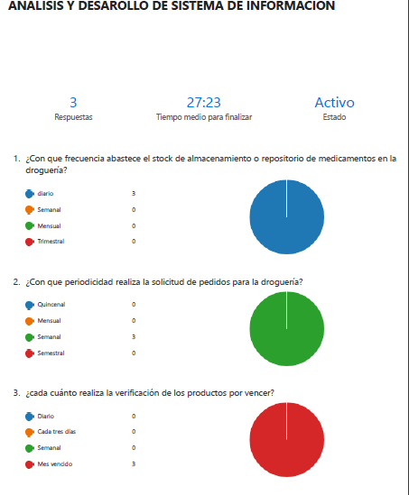
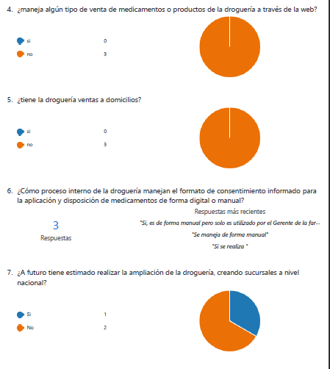
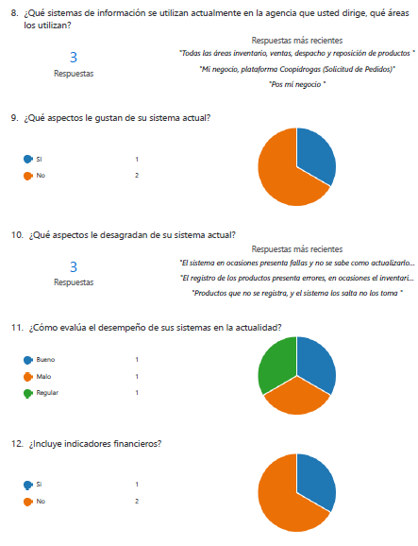
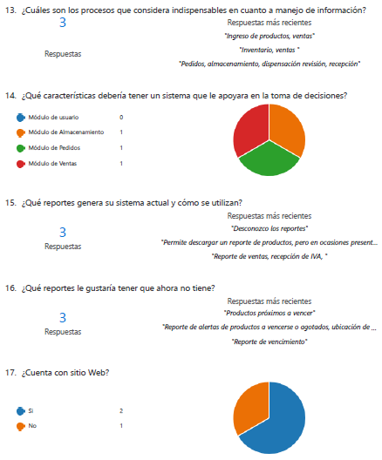
<Nombre Proyecto>
Reportes Gráficos

